Лист1
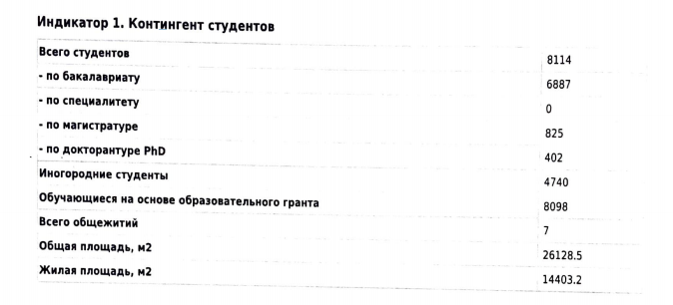
Индикатор 1. Контингент студентов – 80 баллов (8%) (по состоянию на 1 октября 2020 г.) (по состоянию на 1 октября 2020 г.)
№ | Критерий | Данные
1.00 | Общее число студентов | 9486
2.00 | Бакалавриат | 8070
3.00 | Специалисты | 0
4.00 | Магистратура | 982
5.00 | Докторантура | 434
6.00 | Число иногородних студентов | 6537
7.00 | Число студентов, обучающихся по государственным образовательным грантам и госзаказу | 2322
8.00 | Количество общежитий | 5
9.00 | Площадь всех общежитий для проживания студентов

Индикатор 2. Результаты обучения студентов и количество образовательных программ, реализуемых в вузе – 80 баллов (8%)
№ | Критерий | Данные вуза
1 | Количество образовательных программ (ОП) в т.ч.(Приложение №2.1): | 203
1.1 | по бакалавриату | 78
1.2 | по специальностям
1.3 | по магистратуре | 75
1.4 | по докторантуре PhD | 50
1.5 | Инновационных ОП | 12
1.6 | Новых ОП | 72
1.7 | Действующих ОП | 1
1.8 | ОП с обучением на английском языке | 25
2 | Число студентов-победителей на международных научнопрактических конференциях, олимпиадах в Казахстане и странах СНГ за последний учебный год (предоставить список студентов (1-3 места) и подтверждающую ссылку* | 0 | 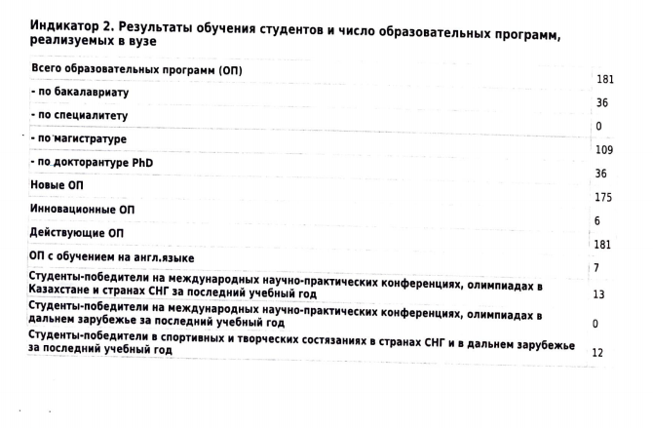
3 | Число студентов-победителей на международных научнопрактических конференциях, олимпиадах в дальнем зарубежье за последний учебный год (предоставить список студентов (1-3 места), подтверждающую ссылку* на сайт организаторов или публикации вуза в социальных сетях, где отражены результаты конференции, олимпиады. Приложение № 2.2.2) | 0
4 | Число студентов-победителей в спортивных и творческих состязаниях в странах СНГ и в дальнем зарубежье за последний учебный год (предоставить список студентов (1- 3 места), подтверждающую ссылку* на сайт организаторов или публикации вуза в социальных сетях, где отражены результаты спортивных или творческих мероприятий. Приложение № 2.2.3)** | 0

